Лист1
Поле | Описание
ID | BUG-003
Заголовок | Отсутствие валидации формата email
Описание | Поле «email» принимает значение «123» без проверки на соответствие формату email
Шаги для воспроизведения | 1.Открыть форму «Оставить заявку»
 | 2.Ввести в поле «email» «123»
 | 3.Заполнить остальные поля валиднвми данными
 | 4.Нажать «Отправить»
Ожидаемый результат | Сообщение об ошибке "Введите корректный email"
Фактический результат | Форма принимает некорректный email
Приоритет | Высокий
Скриншот | 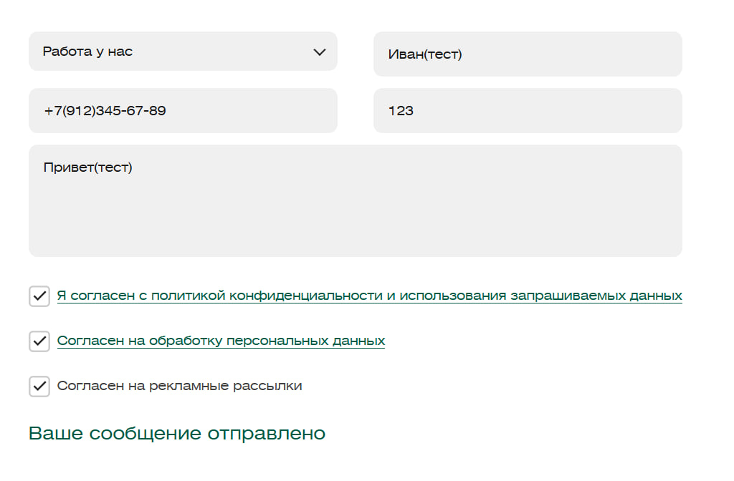
Среда | Yandex Browser, Windows 10

